Схема сборки
Инструкция по сборке и спецификация Стол ДОРЕЛ-1 правый /1500*750*600/

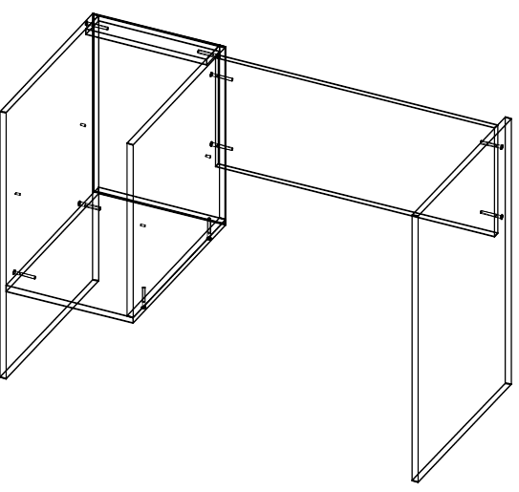
1
 |  |  |  |  |  |  |  | Перед сборкой на левую и среднюю стойки стола
 |  |  |  |  |  |  |  | прикрутите направляющие шурупами 3,5х16.
 |  |  |  |  |  |  |  | по намеченным отверстиям.
 |  |  |  |  |  |  |  | Для сборки каркаса стола расположите детали
 |  |  |  |  |  |  |  | горизонтально на ровной поверхности.Соберите корпус
 |  |  |  |  |  |  |  | с помощью евровинтов
 |  |  |  |  |  |  |  | При установке евровинтов возможна регулировка
 |  |  |  |  |  |  |  | деталей относительно друг друга.
 |  |  |  |  |  |  |  | Для этого необходимо установить евровинт в отверстие
 |  |  |  |  |  |  |  | и удерживая детали ровно закрутить его.

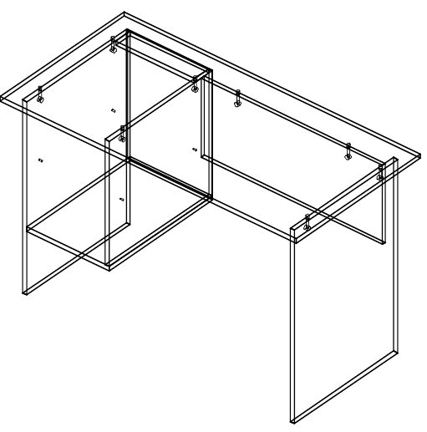
2
 |  |  |  |  |  |  |  | Установите крышку сверху каркаса изакрепите эксцентриком
 |  |  |  |  |  |  |  | повернув его по часовой стрелке.

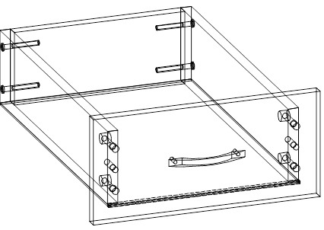
3
 |  |  |  |  |  |  |  | Соберите ящики с помощью евровинтов ,шкантов
 |  |  |  |  |  |  |  | и эксцентриков.
 |  |  |  |  |  |  |  | Задние стенки и боковины стягивают евровинтом.
 |  |  |  |  |  |  |  | Затем прибивается дно гвоздями 1,2х20.
 |  |  |  |  |  |  |  | После устанавливается фасад ящика.
 |  |  |  |  |  |  |  | Дно вставляют в паз на фасаде.
 |  |  |  |  |  |  |  | Фасад притягивается эксцентриком к боковинам ящика.
 |  |  |  |  |  |  |  | Установить ручки и затянуть их винтами 4х35.

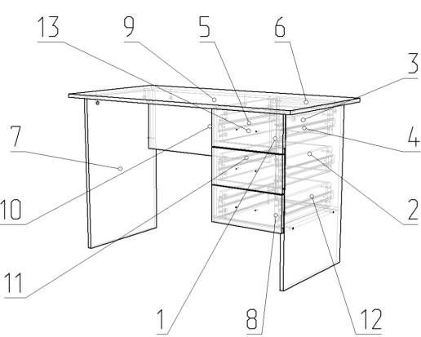
4
 |  |  |  |  |  |  |  | Установите ящики по направляющим.
 |  |  |  |  |  |  |  | Отрегулируйте их относительно корпуса,
 |  |  |  |  |  |  |  | так чтобы зазоры между ними были по 2-3мм.

 | Детали |  |  |  |  |  | Фурнитура
 | № | Наименование | Размер |  | Кол-во |  | № | Наименование | Размер |  | Кол-во
 | 9 | Столешница | 1500 | 600 | 1 | шт | 1 | Винт | 4 | 22 | 6 | шт
 | 10 | Царга | 1034 | 300 | 1 | шт | 2 | Гвоздь | 2 | 20 | 44 | шт
 | 7 | Стойка левая | 734 | 500 | 1 | шт | 3 | Евровинт | 7 | 50 | 22 | шт
 | 12 | Стойка правая | 734 | 500 | 1 | шт | 4 | Заглушка для евровинта | венге |  | 10 | шт
 | 11 | Стойка средняя | 500 | 476 | 1 | шт | 5 | Заглушка под минификс | венге |  | 21 | шт
 | 8 | Дно | 500 | 334 | 1 | шт | 6 | Ключ для евровинта |  |  | 1 | шт
 | 2 | Стенка задняя | 490 | 346 | 1 | шт | 7 | Минификс-болт стяжечный |  |  | 21 | шт
 | 4 | Стенка ящика правая | 450 | 110 | 3 | шт | 8 | Минификс-гайка стяжечная |  |  | 21 | шт
 | 5 | Стенка ящика левая | 450 | 110 | 3 | шт | 9 | Подпятник | коричневый |  | 4 | шт
 | 13 | Фасад ящика | 346 | 160 | 3 | шт | 10 | Ручка-скоба Бабочка | 96 |  | 3 | шт
 | 6 | Планка | 318 | 70 | 1 | шт | 11 | Шайба пластиковая D4 |  |  | 6 | шт
 | 1 | Дно ящика | 288 | 453 | 3 | шт | 12 | Шуруп | 3.5 | 16 | 24 | шт
 | 3 | Стенка ящика задняя | 260 | 110 | 3 | шт
 |  |  |  |  |  |  |  | Направляющие | 450 |  | 3 | комп
 |  |  |  |  |  |  |  | Пакет фурнитуры | 300 | 200 | 1 | шт

